其他
成都市第一人民医院（南区）第二住院楼电梯机房墙地面改造
序号 | 项目名称 | 单位 | 工程量 | 单价（元） | 合价（元） | 备注
1 | 设备成品保护 | 项 | 1
2 | 地面自流平 | m2 | 160
3 | 地面无溶剂地坪漆（表面亮光型） | m2 | 160
4 | 灰色踢脚线 | m | 90
5 | 设备基础墩警示线（黑黄警示线） | m | 30
6 | 设备箱四周环氧警示线（黄色或白色） | m | 30
7 | 完工清洁 | m2 | 1
8 | 小计
9 | 税率 | 项 | 1
合计
成都市第一人民医院（南区）第二住院楼锅炉房值班室改造
序号 | 项目名称 | 单位 | 工程量 | 单价（元） | 合价（元） | 备注
1 | 拆除原破损门 | 樘 | 1
2 | 防火门 M1524 | 樘 | 1
3 | 电子锁 | 套 | 1
4 | 小计
5 | 税率 | 项 | 1
合计
成都市第一人民医院（南区）管井改、设备房标志牌、展板
序号 | 项目名称 | 单位 | 工程量 | 单价（元） | 合价（元） | 备注
1 | 设备成品保护 | m2 | 100 |  |  | 第二住院楼
2 | 强电井地面自流平 | m2 | 52
3 | 强电井地面水性地坪漆 | m2 | 52
4 | 灰色踢脚线 | m | 0
5 | 管井标识 | 个 | 304
6 | 管井标识 | 个 | 421 |  |  | 第三住院部
7 | 管井标识 | 个 | 15 |  |  | 健康管理中心
8 | 管井标识 | 个 | 45 |  |  | 门诊
9 | 配电房标识牌 | 个 | 90 |  |  | 第二、三住院楼
10 | 设备示意图展板 | 个 | 9
11 | 电机机房标识牌 | 个 | 50 |  |  | 第一、二住院楼
12 | 设备示意图展板 | 个 | 2
13 | 空负压机房标识牌 | 个 | 50 |  |  | 第二、三住院楼
14 | 设备示意图展板 | 个 | 4
15 | 水泵房标识牌 | 个 | 10 |  |  | 第二住院楼
16 | 设备示意图展板 | 个 | 1
17 | 小计
19 | 税率 | 项 | 1
合计
成都市第一人民医院（南区）第二住院楼中央空调主机排风风管引导改造
序号 | 项目名称 | 单位 | 规格 | 工程量 | 单价（元） | 备注（样式）
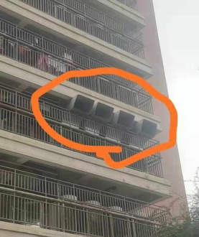
1 | 风管（850*760异形） | m2 | 10/个 | 116
4 | 小计
5 | 税率 | 项 | 1
合计

